甘棠工业园区
韶关市甘棠工业园区
序号 | 项目要求 | 项目名称 | 样式 | 数量 | 单位
1 | 安全知识标识 | 灯旗设计、制作（异形制作、正反两面）尺寸650mm*1600mm，拆旧装新 | 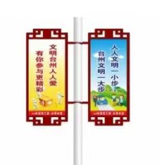 | 39 | 套
3 |  | 指示牌标识设计、制作、安装 | 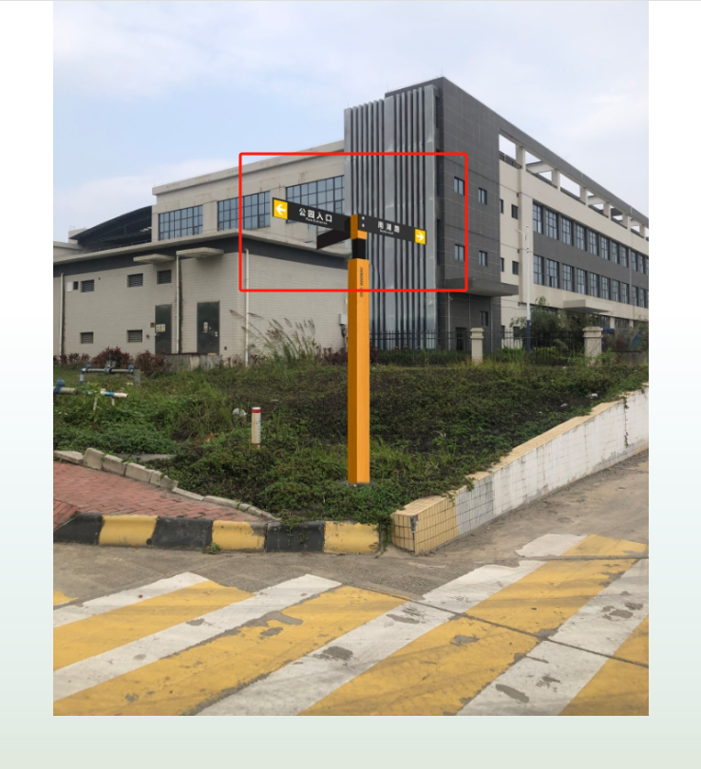 | 15 | 座
备注：一年质保维护

 |  | 备注：此报价包含设计制作安装运输增值税普通发票等费用。

